상품제안서
올모트래블메이트 여행용세트 통합형 | 상품코드: S40732

 |  |  |  |  |  |  | 02-713-8555 | www.synergygift.co.kr
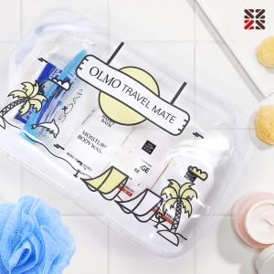

【상세/제작정보】

【인쇄/포장옵션】 | 실크 / 포장지포장

【공급단가】 | 수량 | 50~ | 100~ | 500~ | 1,000~ | 2,000~
*VAT별도 | 심플 | 4,550원 | 4,480원 | 4,370원 | 4,200원 | 4,020원
 | A | 6,240원 | 6,140원 | 6,000원 | 5,760원 | 5,520원
 | B | 7,800원 | 7,680원 | 7,500원 | 7,200원 | 6,900원
 | C | 8,190원 | 8,060원 | 7,870원 | 7,560원 | 7,240원

【상품 URL】 | https://www.synergygift.co.kr:443/src/goods_detail.php?gdno=40732

